Согласование
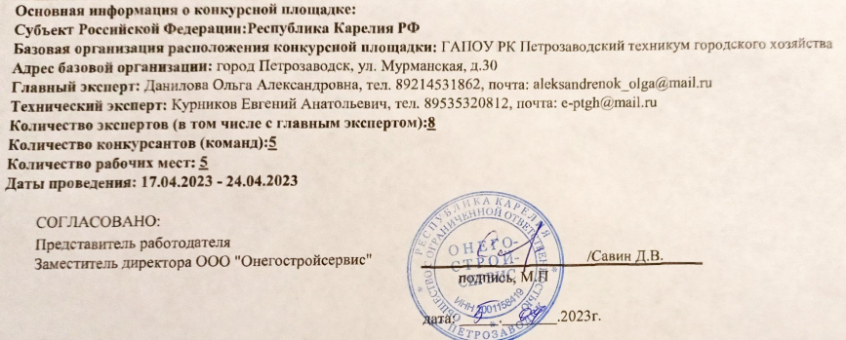
Инфраструктурный лист для оснащения конкурсной площадки Чемпионата (Региональный этап) Эксплуатация и обслуживание многоквартирного дома

